Раскрой
Вбейте значения
Ширина базы, мм |  | 400 | *Минимальное значение ширины базы при толщине стенок 16 мм - 265 мм
Длина направляющих, мм (выберите из списка) |  | 600
Толщина стенок, мм |  | 16
Рейлинги ставим? (выберите из списка) |  | да
Дно ящика | Раскрой дна |  | Задняя стенка | Раскрой задней стенки
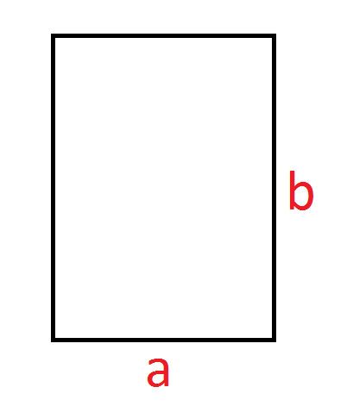
 | Ширина, a= | 346 |  | Ширина, a= | 326
 | Высота, b= | 588 |  | Высота, b= | 144*
 |  |  |  | *При использовании одной пары рейлингов, 144 - стандартное значение. Высота задней стенки ненормированна, но должна быть больше 85 мм.

